Gráfico 1
MINISTERIO DE HACIENDA
DIRECCIÓN GENERAL DE PRESUPUESTO
DIRECCIÓN DE ESTUDIOS ECONÓMICOS Y SEGUIMIENTO FINANCIERO

Gráfico 1. Transferencias corrientes otorgadas a Instituciones
(Diciembre 2024)
Valores en millones de RD$
RD$12,084.4 millones
RD$8,798.8 millones
RD$7,015.0 millones
RD$6,123.1 millones
RD$3,200.1 millones

 | Nota:
 | 1.Fecha de imputación al 31/12/2024 // Fecha de registro al 07/02/2025.
 | Fuente: Sistema de Información de la Gestión Financiera (SIGEF).

Gráfico 2
MINISTERIO DE HACIENDA
DIRECCIÓN GENERAL DE PRESUPUESTO
DIRECCIÓN DE ESTUDIOS ECONÓMICOS Y SEGUIMIENTO FINANCIERO

Gráfico 2. Transferencias de capital otorgadas a Instituciones
(Diciembre 2024)
Valores en millones de RD$

RD$3,129.8 millones
RD$2,503.6 millones
RD$2,200.5 millones
RD$2,023.2 millones
RD$845.8 millones

 | Nota:
 | 1.Fecha de imputación al 31/12/2024 // Fecha de registro al 07/02/2025.
 | Fuente: Sistema de Información de la Gestión Financiera (SIGEF).

Mapa 1
 | Mapa 1. Inversión Pública por Provincia
 | (Diciembre 2024)
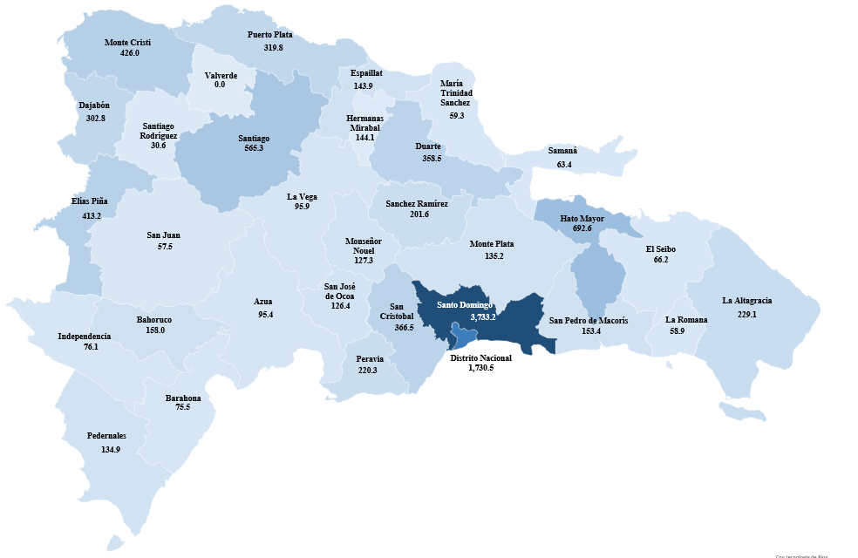

Notas:
1. Fecha de imputación al 31/12/2024 // fecha de registro al 07/02/2025.
2. Se excluye el monto a nivel multiprovincial del mapa.
Fuente: Sistema de Información de la Gestión Financiera (SIGEF).

Ilustración 1
 | MINISTERIO DE HACIENDA
 | DIRECCIÓN GENERAL DE PRESUPUESTO
 | DIRECCIÓN DE ESTUDIOS ECONÓMICOS Y SEGUIMIENTO FINANCIERO

Ilustración 1. Top 3 Instituciones con Mayor Ejecución de Gastos - Diciembre 2024
Valores en millones de RD$

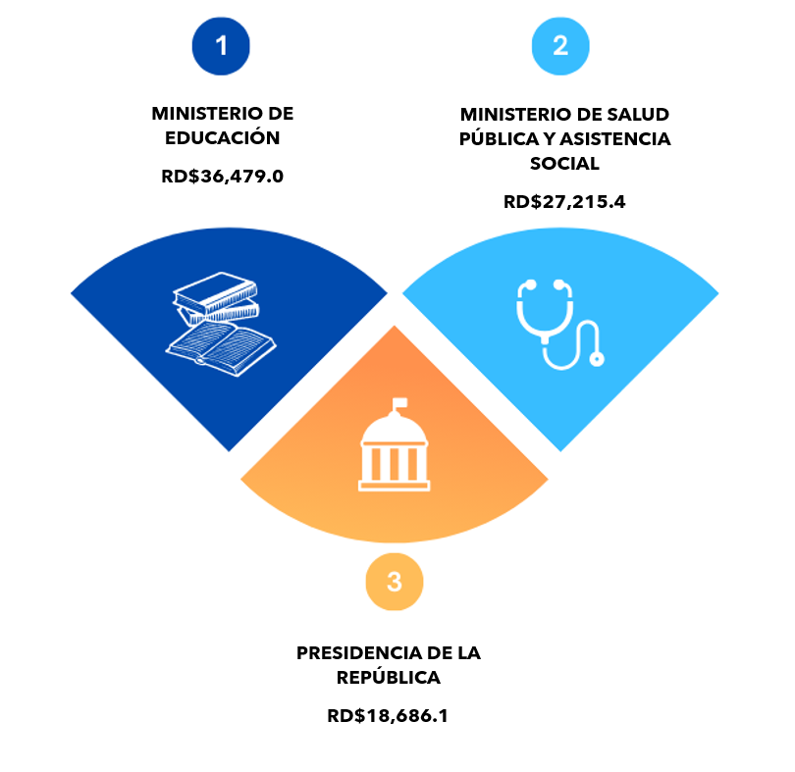

Impuesto sobre la renta proveniente de salarios
5,693.4

 | Nota:
 | 1.Fecha de imputación al 31/12/2024 // Fecha de registro al 07/02/2025.
 | Fuente: Sistema de Información de la Gestión Financiera (SIGEF).

Ilustración 2
Ilustración 2. Composición del Gasto del Gobierno Central por Finalidad
(Diciembre 2024)
Valores en millones de RD$

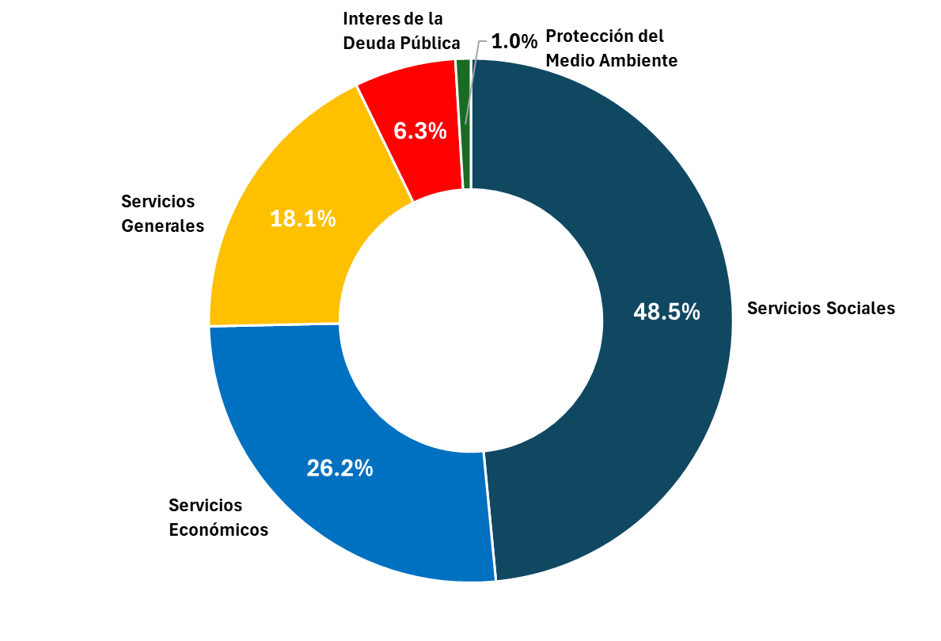

Nota:
1. Fecha de imputación al 31/12/2024 // Fecha de registro al 07/02/2025.
Fuente: Sistema de Información de la Gestión Financiera (SIGEF).

